Ark1
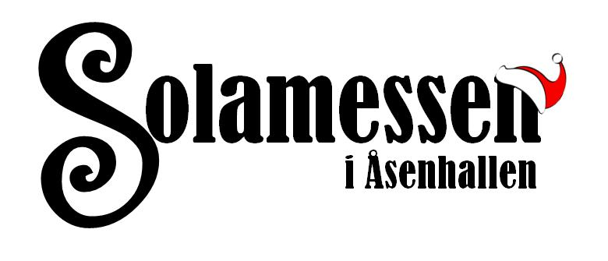
Utfylt søknad sendes til siri@sola-hk.no eller Solamessen, Postboks 100, 4097 Sola.

Fyll ut alle blå felt for å søke på Solamessen 2020
Navn (ved flere oppgi alle):
Adresse:
E-post adresse:
Telefonnummer:
Type produkt som skal selges på stand:

Vi gjør oppmerksomme på at det ikke er lov å selge importerte eller fabrikkproduserte varer
og varer som er produsert av andre. Det er kun lov å selge matvarer som ikke kan brukes
i messområdet (syltetøy, krydder, curd o.l)

Vil du gi en gjenstand til lotteriet? Ja______ Nei_______ (Inntekten vil gå til Sola Håndball )

Bilder over dine produkter skal være vedlagt. Bildene du sender kan bli brukt på
www.solamessen.no og/eller Facebook. Om du ikke ønsker at bildene skal brukes,
vennligst gi tilbakemelding.

Leie av standplass, bord, stoler og strøm
En standplass er 120 cm bred og 175 cm dyp. Det vil IKKE være ekstra plass mellom
standplassene, så det er viktig at alle booker den plassen de ønsker å bruke. Ønsker du
å leie bord, stoler eller strøm fylles det også inn under.

 | Antall | Pris pr stk | Pris totalt
Standplass à 120 x175 cm | 0 | 990 | 0 | kr
Bord | 0 | 85 | 0 | kr
Stoler | 0 | 30 | 0 | kr
Strøm | 0 | 60 | 0 | kr
 |  | Totalsum | 0 | kr

Eventuelle ønsker/tilleggsbeskjeder:

